消費税取扱い
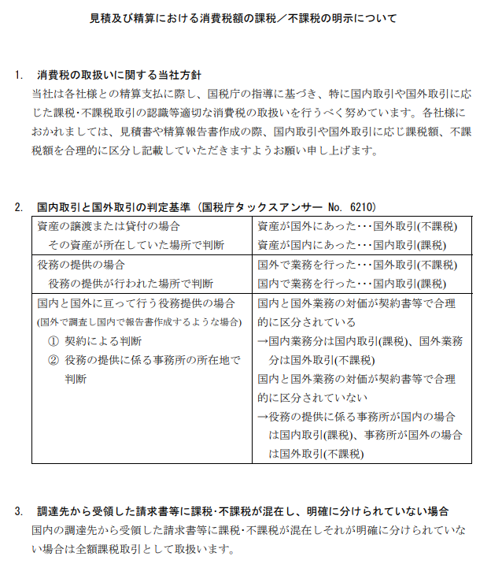
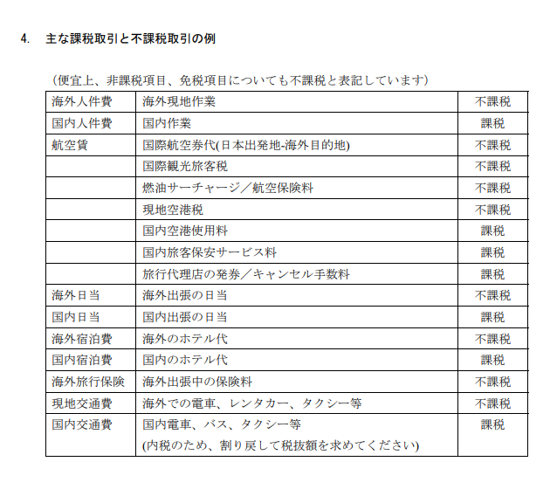

【記載例】見積内訳
見積内訳
 |  |  |  |  |  |  |  |  |  |  |  | （単位：円）
区分 | 内訳 | 委託金額（税抜）①＋② |  |  |  | 積算内訳
 |  |  | ① 不課税 対象 | ② 課税 対象（税抜） | ③ 消費税
Ⅰ．人件費 |  | 7,000,000 | 3,500,000 | 3,500,000 | 350,000
 | 海外人件費
人件費単価の根拠資料を併せて提出すること。
 | 上級研究員 |  | 2,000,000 |  |  | @20,000 | × | 100.0 | 時間 |  |  |  | ※人件費単価の根拠資料を併せて提出
海外と国内で発生する人件費を分けて計上すること。
 | 主任研究員 |  | 1,000,000 |  |  | @10,000 | × | 100.0 | 時間
 | 研究員 |  | 500,000 |  |  | @5,000 | × | 100.0 | 時間
 |  |  |  |  |  |  | × |  | 時間
 |  |  |  |  |  |  | × |  | 時間

人件費単価根拠資料に記載されている役職または階級を記入すること。
 | 国内人件費
 | 上級研究員 |  |  | 2,000,000 |  | @20,000 | × | 100.0 | 時間
 | 主任研究員 |  |  | 1,000,000 |  | @10,000 | × | 100.0 | 時間
 | 研究員 |  |  | 500,000 |  | @5,000 | × | 100.0 | 時間
①不課税対象、②課税対象税抜、③消費税は別掲のため、単価に含まれている場合は除外して計上のこと。
 |  |  |  |  |  |  | × |  | 時間
 |  |  |  |  |  |  | × |  | 時間

Ⅱ．事業費 |  | 3,362,000 | 2,000,000 | 1,362,000 | 136,200
旅費 |  | 2,010,000 | 1,800,000 | 210,000
 | 海外旅費 |  |  |  |  |  |  |  |  |  |  |  | ※①不課税対象、②課税対象税抜、③消費税は別掲のため、単価に含まれている場合は除外して計上のこと。
 | 海外出張旅費（不課税） |  | 1,800,000 |  |  | @300,000 | × | 6 | 人・回
 | 海外出張旅費（課税） |  |  | 60,000 |  | @10,000 | × | 6 | 人・回
 | 国内旅費 |  |  |  |  |  |  |  |  |  |  |  | ※各社の旅費規程に基づき記載すること
 | 国内出張旅費 |  |  | 150,000 |  | @50,000 | × | 3 | 人・回
各社の旅費規程に基づき記載すること
会議費 |  | 200,000 | 0 | 200,000
 | 会場借料（会議名） |  |  | 200,000 |  | @100,000 | × | 2 | 回
計上がない項目があれば行ごと削除すること。

謝金 |  | 160,000 | 0 | 160,000
 | 委員謝金（○○委員会） |  |  | 100,000 |  | @10,000 | × | 2.0 | 時間 | × | 5 | 人
 | 講師謝金（講演内容） |  |  | 60,000 |  | @30,000 | × | 2 | 回

備品費 |  | 600,000 | 0 | 600,000
（借料及び損料） | 機器リース代（機器種別） |  |  | 600,000 |  | @100,000 | × | 6 | ヶ月

消耗品費 |  | 100,000 | 0 | 100,000
 | （消耗品名） |  |  | 100,000 |  | @10,000 | × | 10 | 個

印刷製本費 |  | 50,000 | 0 | 50,000
 | パンフレット印刷費 |  |  | 50,000 |  | @1,000 | × | 50 | 部

補助員人件費 |  | 32,000 | 0 | 32,000
 | （作業名） |  |  | 32,000 |  | @2,000 | × | 8 | 時間 | × | 2 | 人

その他諸経費 |  | 210,000 | 200,000 | 10,000
 | 通信運搬費（郵送料、運送費等） |  |  | 10,000 |  | @1,000 | × | 10 | 件
 | 通訳費 |  | 200,000 |  |  | @20,000 | × | 10 | 日

Ⅲ．再委託・外注費 |  | 2,500,000 | 1,000,000 | 1,500,000 | 150,000
再委託費 |  | 2,000,000 | 1,000,000 | 1,000,000
 | （○○株式会社） |  |  | 1,000,000 |  | @1,000,000 | × | 1 | 式
 | （xxxx,Ltd.） |  | 1,000,000 |  |  | @1,000,000 | × | 1 | 式

一般管理費率はこちらに入力すること。10％ではない任意の率を計上する場合は、小数点第２位を切り捨てて率を設定する。
外注費 |  | 500,000 | 0 | 500,000
 | シンポジウム開催支援費（事業者名） |  |  | 500,000 |  | @500,000 | × | 1 | 式

小数点以下切り捨てとする。

Ⅳ．一般管理費 |  | 1,036,200 |  | 1,036,200 | 103,620 | 直接経費（Ⅰ．人件費＋Ⅱ．事業費）×一般管理費率 |  |  |  |  |  | 10.0%
小計 | （Ⅰ+Ⅱ+Ⅲ+Ⅳ） | 13,898,200 | 6,500,000 | 7,398,200 | 739,820
税込合計 | （①＋②＋③） | 14,638,020

一般管理費＝直接経費（Ⅰ．人件費＋Ⅱ．事業費）×一般管理費率 ※直接経費に、「Ⅲ．再委託・外注費」を含めない
受託単価に一般管理費が含まれる場合は、「受託単価適用のため計上しない」と記載する。

一般管理費率算定方法
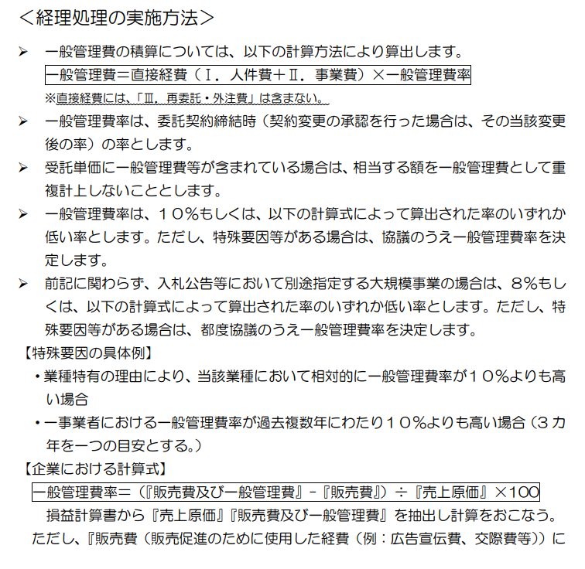
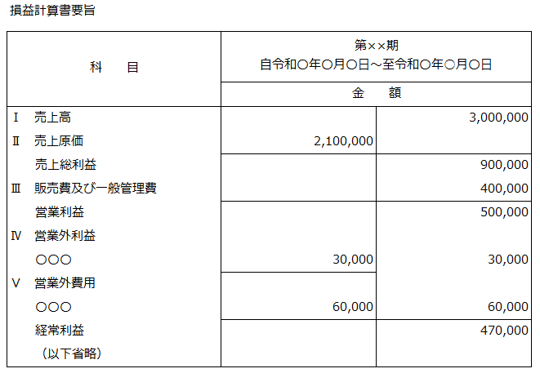
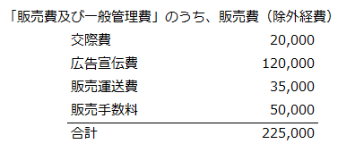
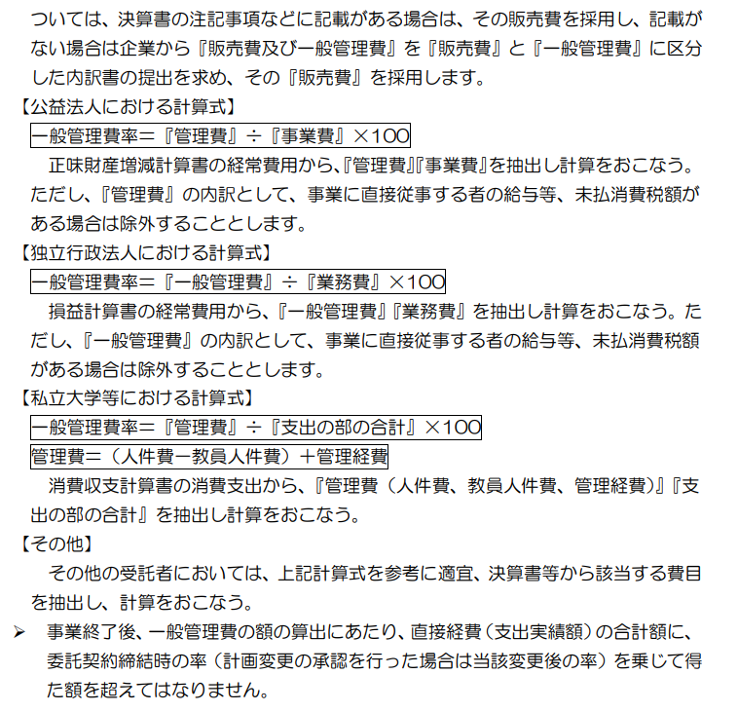
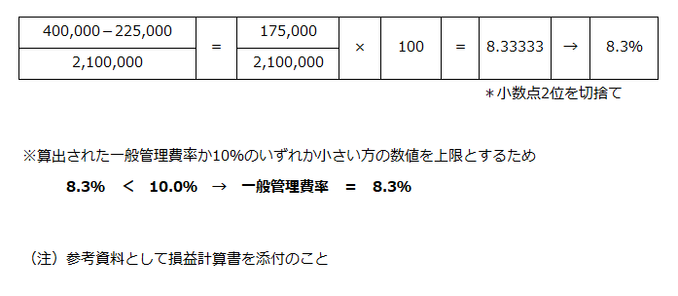
一般管理費率算定の方法「委託事業事務処理マニュアル」より | 一般管理費率算定方法

【記載例】一般管理費率算出表
一般管理費率算出表

 |  |  |  |  |  | ○○○○株式会社

一般管理費 | × | 100
売上原価

必要な算式があれば記載する。

一般管理費の額を入力する。

損益計算書より算出 |  |  | 一般管理費率
175,000 | × | 100 | ＝ | 8.3333333333 | → | 8.3％
2,100,000
売上原価の額を入力する。
 |  |  |  |  | 小数点2位を切捨て

※算出された一般管理費率か10％のいずれか小さい方の数値を上限とするため
8.3％ ＜ 10.0％ → 一般管理費率 ＝ 8.3％

比較後、決定した率を記入する。
（注）損益計算書要旨等の資料を添付のこと

